G01-2
画面ID |  |  |  |  | 画面名 |  |  |  |  |  | 概要（業務目的）
G01-2 |  |  |  |  | ユーザー登録画面 |  |  |  |  |  | システム利用者の登録

画面レイアウト
【レイアウト】 |  |  |  |  |  |  |  |  |  |  |  |  | 【説明】
 |  |  |  |  |  |  |  |  |  |  |  |  | ＜表示＞
 |  |  |  |  |  |  |  |  |  |  |  |  |  | フォーム制御
 |  |  |  |  |  |  |  |  |  |  |  |  |  | リンク制御

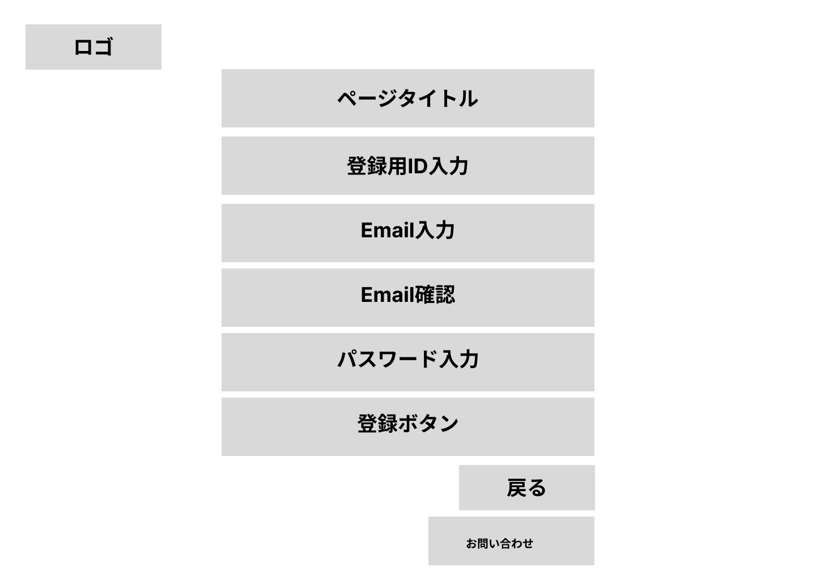
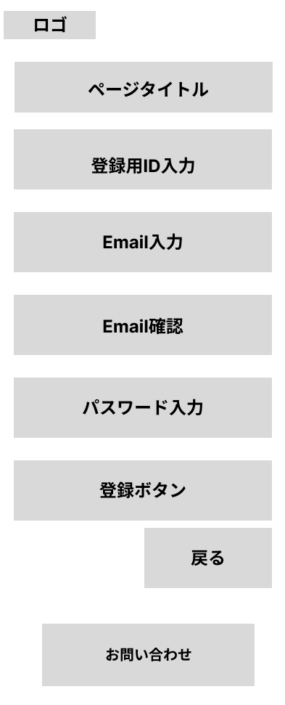
 |  |  |  |  |  |  |  |  |  |  |  |  | 1.初期表示
 |  |  |  |  |  |  |  |  |  |  |  |  |  | 未入力状態とする。

 |  |  |  |  |  |  |  |  |  |  |  |  | 2.フォーム操作
 |  |  |  |  |  |  |  |  |  |  |  |  |  | A. ログイン操作
 |  |  |  |  |  |  |  |  |  |  |  |  |  |  | 登録ID入力
 |  |  |  |  |  |  |  |  |  |  |  |  |  |  | Email入力
 |  |  |  |  |  |  |  |  |  |  |  |  |  |  | 確認用Email入力
 |  |  |  |  |  |  |  |  |  |  |  |  |  |  | パスワード入力
 |  |  |  |  |  |  |  |  |  |  |  |  |  |  | 登録ボタンを押下
 |  |  |  |  |  |  |  |  |  |  |  |  |  | 登録処理を行い、/loginへリダイレクト。
 |  |  |  |  |  |  |  |  |  |  |  |  |  | flashAttributeで「登録が完了しました」を表示
 |  |  |  |  |  |  |  |  |  |  |  |  | 3.リンク操作

 |  |  |  |  |  |  |  |  |  |  |  |  |  | G01-1 | /login
 |  |  |  |  |  |  |  |  |  |  |  |  |  | ログイン画面へ遷移

 |  |  |  |  |  |  |  |  |  |  |  |  |  | G04-1 | /contact
 |  |  |  |  |  |  |  |  |  |  |  |  |  | お問い合わせフォーム画面へ遷移

項目定義
項目属性 |  |  |  |  |  |  |  |  |  |  |  |  | バリデーション |  |  |  |  |  | データベース項目 (*ロジックor詳細設計)
No | グループ タイプ | グループ名 (論理名) | グループ名 (物理・クラス名) | コンポーネント名 (論理) | コンポーネント名 （物理) | HTMLタイプ | I/O | 型 | 長さ | フォーマット ／スタイル | タブ オーダー | 表示条件 | 必須 | 桁 | 型 | 範囲 | 関連 | 参照 | テーブル | カラム
1 | フォーム | 登録フォーム | RegisterForm | ログインID | loginId | テキストボックス | IN | 文字列 | 20 | - | 1 | 常に表示 | ○ | - | - | - | - | - | users | login_id
2 | フォーム | 登録フォーム | RegisterForm | メールアドレス | email | テキストボックス | IN | 文字列 | 255 | - | 2 | 常に表示 | ○ | - | - | - | - | - | users | email
3 | フォーム | 登録フォーム | RegisterForm | アドレス確認 | emailConfirm | テキストボックス | IN | 文字列 | 255 | - | 3 | 常に表示 | ○ | - | - | - | - | - | - | -
4 | フォーム | 登録フォーム | RegisterForm | パスワード | loginPass | テキストボックス | IN | 文字列 | 20 | - | 4 | 常に表示 | ○ | - | - | - | - | - | user_passwords | password_hash
5 | フォーム | 登録フォーム |  | 登録 | - | ボタン | IN | - | - | - | 5 | 常に表示 | - | - | - | - | - | - | - | -
6 | 自動作成 | 登録フォーム | RegisterForm | 作成日 | createDay | hidden |  | 日付 |  | yyyy-MM-dd |  |  | 自動 |  |  |  |  |  | users | created_at

バリデーション
項目 |  |  |  | バリデーション内容 |  |  | エラーメッセージ
ログインID |  |  |  | 必須・存在チェック |  |  | ※ログインIDが未入力です。※このIDは既に登録されています。
メールアドレス |  |  |  | 必須・確認用と一致・存在チェック |  |  | ※メールアドレスが未入力です。※メールアドレスが一致しません。※このメールアドレスは既に登録されています。
パスワード |  |  |  | 必須 |  |  | ※パスワードが未入力です。
-

G01-3
画面ID |  |  |  |  | 画面名 |  |  |  |  |  | 概要（業務目的）
G01-3 |  |  |  |  | パスワードリセット画面 |  |  |  |  |  | システム利用者のパスワード再設定入力画面

画面レイアウト
【レイアウト】 |  |  |  |  |  |  |  |  |  |  |  |  | 【説明】
 |  |  |  |  |  |  |  |  |  |  |  |  | ＜表示＞
 |  |  |  |  |  |  |  |  |  |  |  |  |  | フォーム制御
 |  |  |  |  |  |  |  |  |  |  |  |  |  | リンク制御
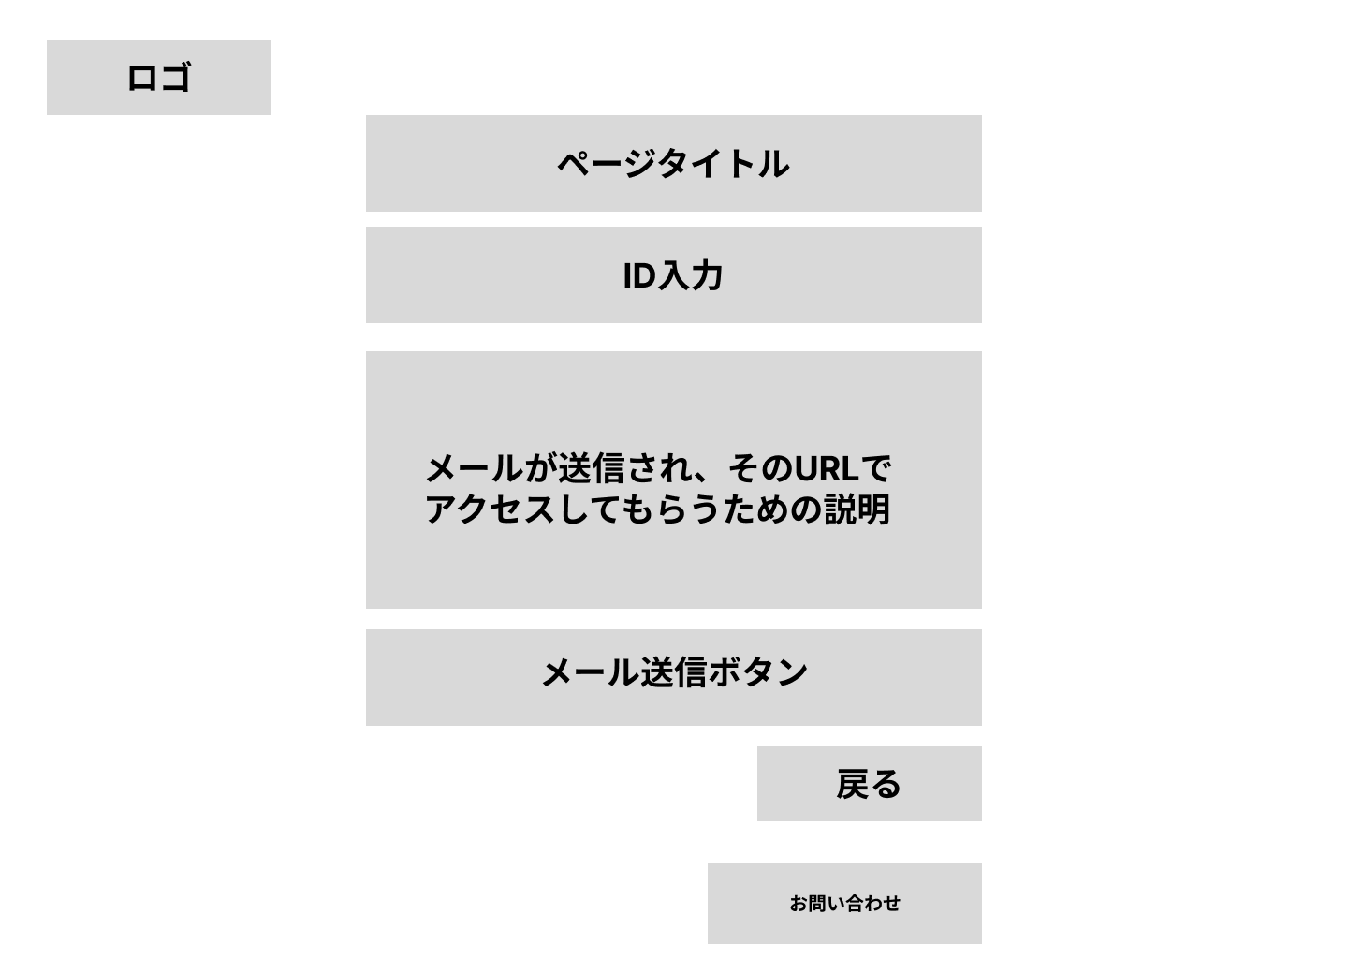
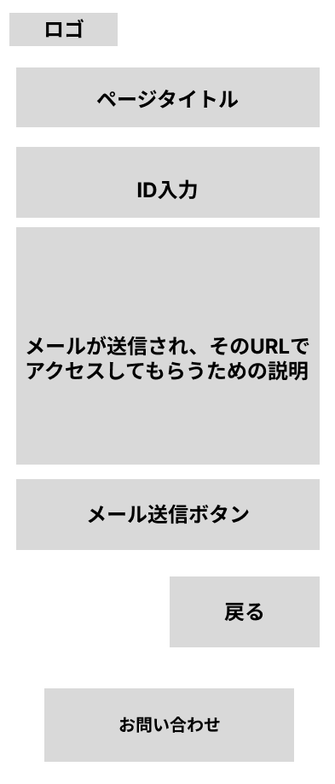
 |  |  |  |  |  |  |  |  |  |  |  |  | 1.初期表示
 |  |  |  |  |  |  |  |  |  |  |  |  |  | 未入力状態とする。

 |  |  |  |  |  |  |  |  |  |  |  |  | 2.フォーム操作
 |  |  |  |  |  |  |  |  |  |  |  |  |  | A. メール送信操作
 |  |  |  |  |  |  |  |  |  |  |  |  |  |  | ID入力
 |  |  |  |  |  |  |  |  |  |  |  |  |  |  | メール送信ボタンを押下
 |  |  |  |  |  |  |  |  |  |  |  |  |  | トークンを発行しメール送信、
 |  |  |  |  |  |  |  |  |  |  |  |  |  | 例）/reset-password/confirm?token=abc123
 |  |  |  |  |  |  |  |  |  |  |  |  |  | クエリ付きのURLへリダイレクト

 |  |  |  |  |  |  |  |  |  |  |  |  | 3.リンク操作

 |  |  |  |  |  |  |  |  |  |  |  |  |  | G01-1 | /login
 |  |  |  |  |  |  |  |  |  |  |  |  |  | ログイン画面へ遷移

 |  |  |  |  |  |  |  |  |  |  |  |  |  | G04-1 | /contact
 |  |  |  |  |  |  |  |  |  |  |  |  |  | お問い合わせフォーム画面へ遷移

項目定義
項目属性 |  |  |  |  |  |  |  |  |  |  |  |  | バリデーション |  |  |  |  |  | データベース項目 (*ロジックor詳細設計)
No | グループ タイプ | グループ名 (論理名) | グループ名 (物理・クラス名) | コンポーネント名 (論理) | コンポーネント名 （物理) | HTMLタイプ | I/O | 型 | 長さ | フォーマット ／スタイル | タブ オーダー | 表示条件 | 必須 | 桁 | 型 | 範囲 | 関連 | 参照 | テーブル | カラム
1 | フォーム | ログインフォーム | PasswordReset | ログインID | loginId | テキストボックス | IN | 文字列 | 20 | - | 1 | 常に表示 | ○ | - | - | - | - | - | users | login_id
2 | フォーム | ログインフォーム |  | ログイン | - | ボタン | IN | - | - | - | ２ | 常に表示 | - | - | - | - | - | - | - | -

バリデーション
項目 |  |  |  | バリデーション内容 |  |  | エラーメッセージ
ログインID |  |  |  | 必須・存在チェック |  |  | ※ログインIDが未入力です。※このIDは存在しません
-

G01-4
画面ID |  |  |  |  | 画面名 |  |  |  |  |  | 概要（業務目的）
G01-4 |  |  |  |  | パスワード再設定画面 |  |  |  |  |  | システム利用者のパスワード再設定最終確認

画面レイアウト
【レイアウト】 |  |  |  |  |  |  |  |  |  |  |  |  | 【説明】
 |  |  |  |  |  |  |  |  |  |  |  |  | ＜表示＞
 |  |  |  |  |  |  |  |  |  |  |  |  |  | フォーム制御
 |  |  |  |  |  |  |  |  |  |  |  |  |  | リンク制御
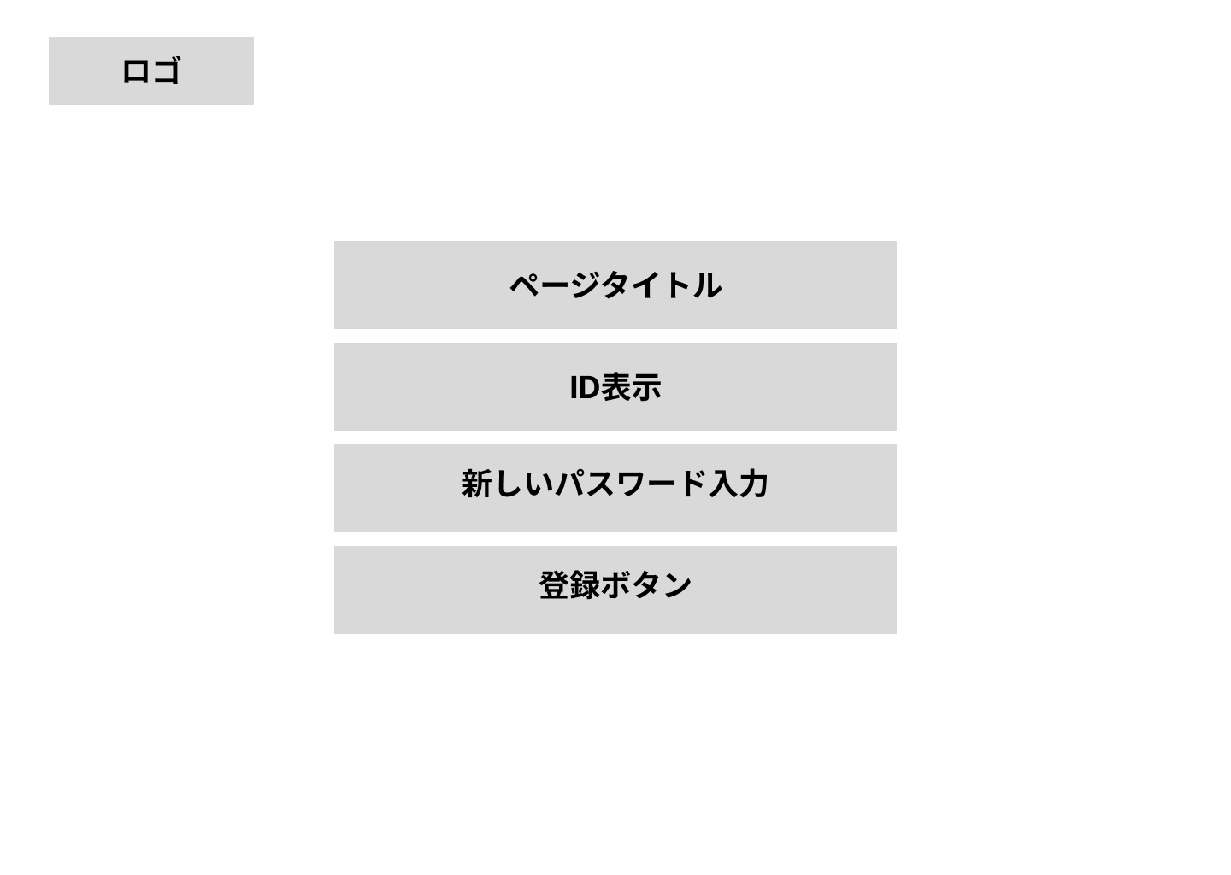
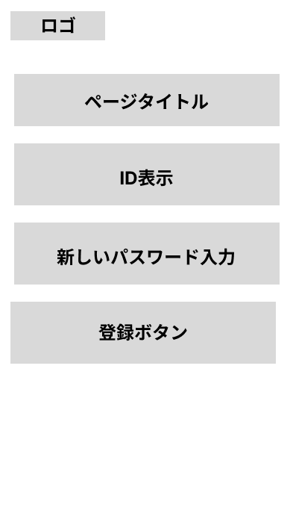
 |  |  |  |  |  |  |  |  |  |  |  |  | 1.初期表示
 |  |  |  |  |  |  |  |  |  |  |  |  |  | 未入力状態とする。

 |  |  |  |  |  |  |  |  |  |  |  |  | 2.フォーム操作
 |  |  |  |  |  |  |  |  |  |  |  |  |  | A. メール送信操作
 |  |  |  |  |  |  |  |  |  |  |  |  |  |  | 新パスワード入力
 |  |  |  |  |  |  |  |  |  |  |  |  |  |  | 登録ボタンを押下
 |  |  |  |  |  |  |  |  |  |  |  |  |  | トークンを発行しメール送信、
 |  |  |  |  |  |  |  |  |  |  |  |  |  | /loginへリダイレクト

 |  |  |  |  |  |  |  |  |  |  |  |  | 3.リンク操作

 |  |  |  |  |  |  |  |  |  |  |  |  |  | G01-1 | /login
 |  |  |  |  |  |  |  |  |  |  |  |  |  | ログイン画面へ遷移

項目定義
項目属性 |  |  |  |  |  |  |  |  |  |  |  |  | バリデーション |  |  |  |  |  | データベース項目 (*ロジックor詳細設計)
No | グループ タイプ | グループ名 (論理名) | グループ名 (物理・クラス名) | コンポーネント名 (論理) | コンポーネント名 （物理) | HTMLタイプ | I/O | 型 | 長さ | フォーマット ／スタイル | タブ オーダー | 表示条件 | 必須 | 桁 | 型 | 範囲 | 関連 | 参照 | テーブル | カラム
1 | フォーム | 再設定フォーム | ResetPass | パスワード | loginId | テキストボックス | IN | 文字列 | 20 | - | 1 | 常に表示 | ○ | - | - | - | - | - | user_passwords | password_hash
3 | フォーム | 再設定フォーム |  | ログイン | - | ボタン | IN | - | - | - | 2 | 常に表示 | - | - | - | - | - | - | - | -

バリデーション
項目 |  |  |  | バリデーション内容 |  |  | エラーメッセージ
パスワード |  |  |  | 必須 |  |  | ※パスワードが未入力です。

G02-99
画面ID |  |  |  |  | 画面名 |  |  |  |  |  | 概要（業務目的）
G02-99 |  |  |  |  | 管理者用共通ヘッダー |  |  |  |  |  | 管理者用共通ヘッダー

画面レイアウト
【レイアウト】 |  |  |  |  |  |  |  |  |  |  |  |  | 【説明】
 |  |  |  |  |  |  |  |  |  |  |  |  | ＜表示＞
 |  |  |  |  |  |  |  |  |  |  |  |  |  | フォーム制御
 |  |  |  |  |  |  |  |  |  |  |  |  |  | リンク制御
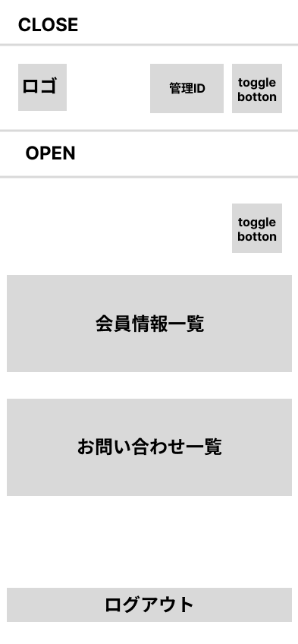
 |  |  |  |  |  |  |  |  |  |  |  |  | 1.初期表示
 |  |  |  |  |  |  |  |  |  |  |  |  |  | UserHeaderDto
 |  |  |  |  |  |  |  |  |  |  |  |  |  | クラスで、ユーザーIDを所得するクラスを作成
 |  |  |  |  |  |  |  |  |  |  |  |  |  | 管理IDのエリアにレンダリング
 |  |  |  |  |  |  |  |  |  |  |  |  | 3.リンク操作

 |  |  |  |  |  |  |  |  |  |  |  |  |  | G02-1 | /admin/users
 |  |  |  |  |  |  |  |  |  |  |  |  |  | へ遷移

 |  |  |  |  |  |  |  |  |  |  |  |  |  |  | セッションのログイン情報を削除
 |  |  |  |  |  |  |  |  |  |  |  |  |  | G01-1 | /login
 |  |  |  |  |  |  |  |  |  |  |  |  |  | へ遷移

 |  |  |  |  |  |  |  |  |  |  |  |  |  | G02-1 | /admin/users
 |  |  |  |  |  |  |  |  |  |  |  |  |  | へ遷移

 |  |  |  |  |  |  |  |  |  |  |  |  |  | G02-2 | /admin/contacts
 |  |  |  |  |  |  |  |  |  |  |  |  |  | へ遷移

項目定義
項目属性 |  |  |  |  |  |  |  |  |  |  |  |  | バリデーション |  |  |  |  |  | データベース項目 (*ロジックor詳細設計)
No | グループ タイプ | グループ名 (論理名) | グループ名 (物理・クラス名) | コンポーネント名 (論理) | コンポーネント名 （物理) | HTMLタイプ | I/O | 型 | 長さ | フォーマット ／スタイル | タブ オーダー | 表示条件 | 必須 | 桁 | 型 | 範囲 | 関連 | 参照 | テーブル | カラム

バリデーション
項目 |  |  |  | バリデーション内容 |  |  | エラーメッセージ

G02-1
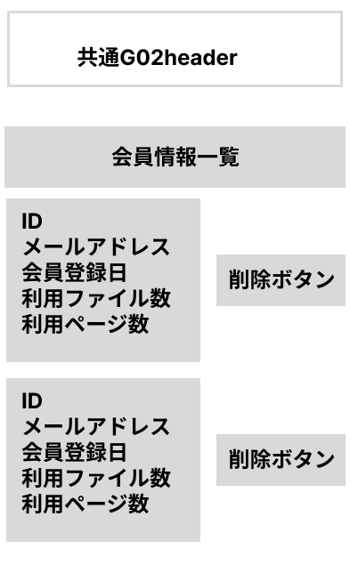
画面ID |  |  |  |  | 画面名 |  |  |  |  |  | 概要（業務目的）
G02-1 |  |  |  |  | [管理者]ユーザー管理画面 |  |  |  |  |  | 管理者用のユーザ一覧、編集画面

画面レイアウト
【レイアウト】 |  |  |  |  |  |  |  |  |  |  |  |  | 【説明】
 |  |  |  |  |  |  |  |  |  |  |  |  | ＜表示＞
 |  |  |  |  |  |  |  |  |  |  |  |  |  | フォーム制御
 |  |  |  |  |  |  |  |  |  |  |  |  |  | リンク制御

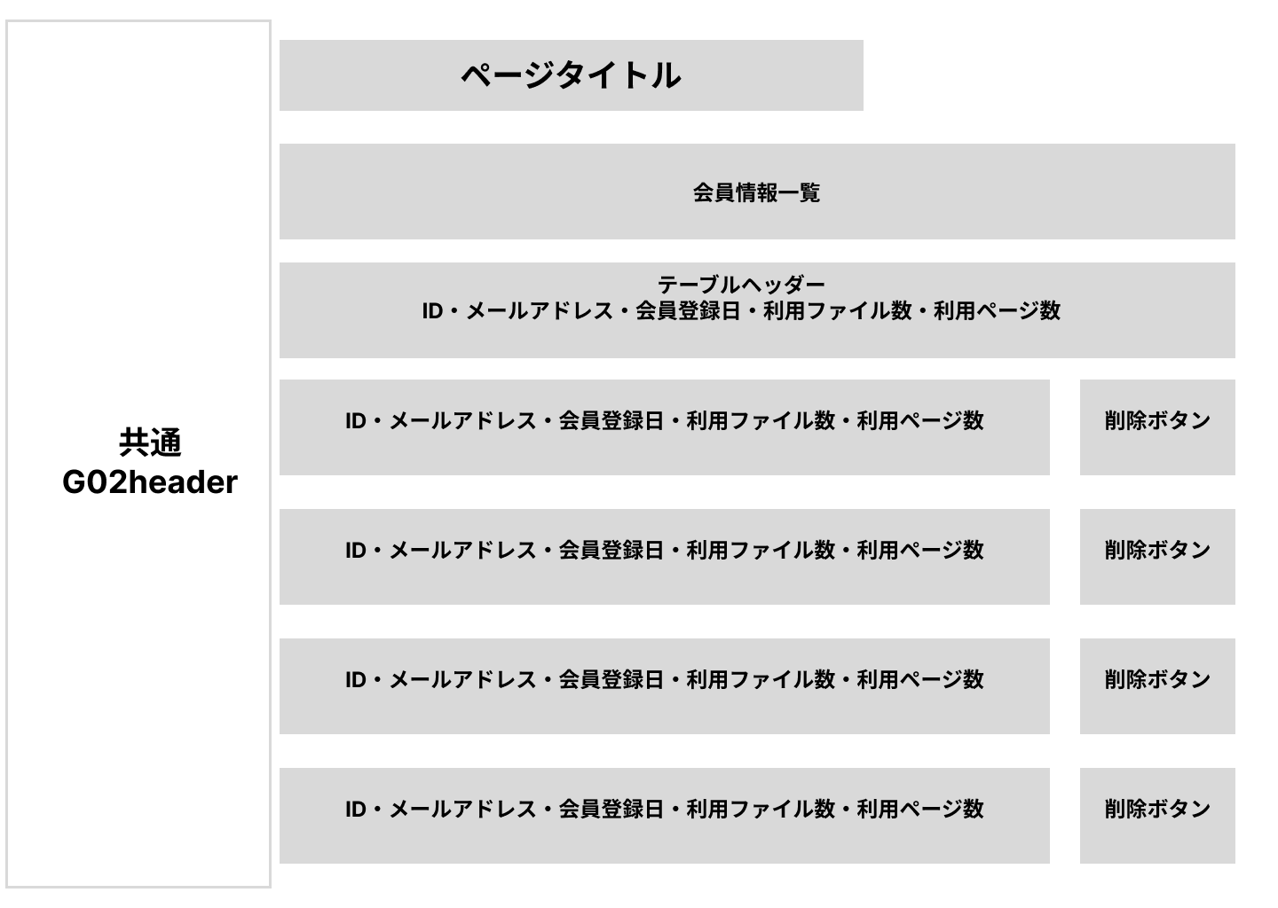
 |  |  |  |  |  |  |  |  |  |  |  |  | 1.初期表示
 |  |  |  |  |  |  |  |  |  |  |  |  |  | 未入力状態とする。

 |  |  |  |  |  |  |  |  |  |  |  |  | 2.フォーム操作
 |  |  |  |  |  |  |  |  |  |  |  |  |  | A. メール送信操作
 |  |  |  |  |  |  |  |  |  |  |  |  |  |  | 削除ボタンを押下(JSで制御＆ID情報取得)
 |  |  |  |  |  |  |  |  |  |  |  |  |  |  | モーダルで確認後、実行ボタンを押下

項目定義
項目属性 |  |  |  |  |  |  |  |  |  |  |  |  | バリデーション |  |  |  |  |  | データベース項目 (*ロジックor詳細設計)
No | グループ タイプ | グループ名 (論理名) | グループ名 (物理・クラス名) | コンポーネント名 (論理) | コンポーネント名 （物理) | HTMLタイプ | I/O | 型 | 長さ | フォーマット ／スタイル | タブ オーダー | 表示条件 | 必須 | 桁 | 型 | 範囲 | 関連 | 参照 | テーブル | カラム
1 | ボタン | ユーザー削除 |  | ユーザー削除 | - | ボタン | IN | - | - | - | 1 | 常に表示 | - | - | - | - | - | - | - | -
2 | ボタン | ユーザー削除 |  | 削除確認 | - | ボタン | IN | - | - | - | - | モーダル | - | - | - | - | - | - | users | id

バリデーション
項目 |  |  |  | バリデーション内容 |  |  | エラーメッセージ

G02-2
画面ID |  |  |  |  | 画面名 |  |  |  |  |  | 概要（業務目的）
G02-2 |  |  |  |  | [管理者]お問い合わせ表示画面 |  |  |  |  |  | 管理者用のお問い合わせ内容一覧画面

画面レイアウト
【レイアウト】 |  |  |  |  |  |  |  |  |  |  |  |  | 【説明】
 |  |  |  |  |  |  |  |  |  |  |  |  | ＜表示＞
 |  |  |  |  |  |  |  |  |  |  |  |  |  | フォーム制御
 |  |  |  |  |  |  |  |  |  |  |  |  |  | リンク制御

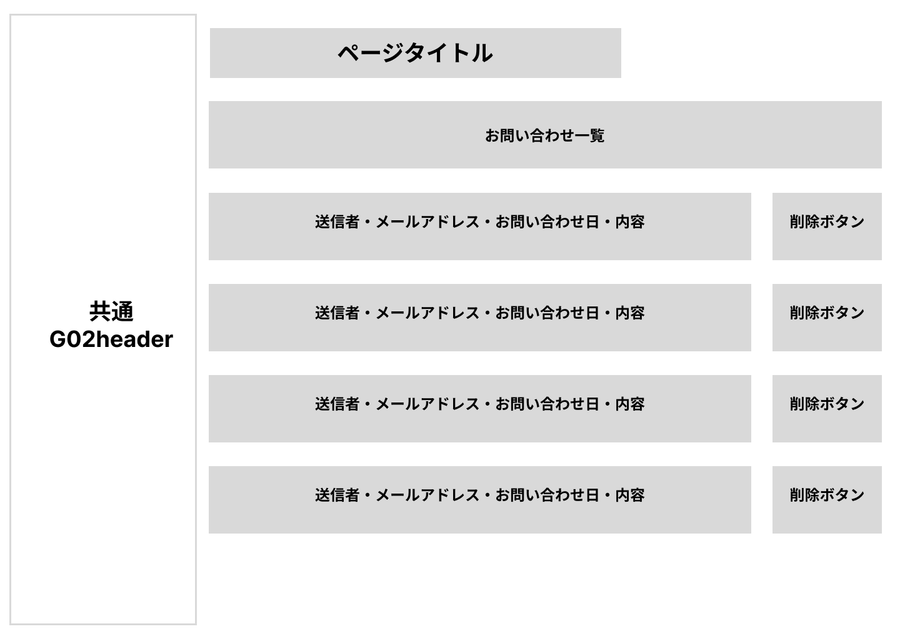
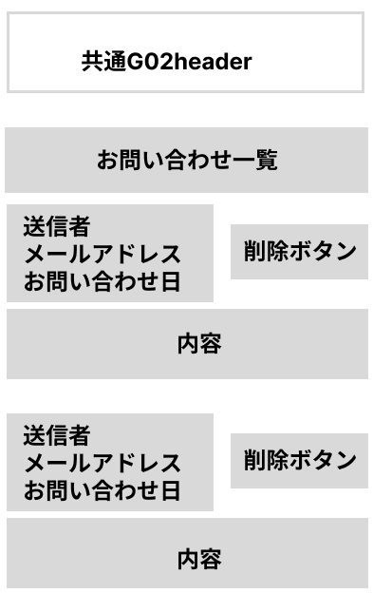
 |  |  |  |  |  |  |  |  |  |  |  |  | 1.初期表示
 |  |  |  |  |  |  |  |  |  |  |  |  |  | 未入力状態とする。

 |  |  |  |  |  |  |  |  |  |  |  |  | 2.フォーム操作
 |  |  |  |  |  |  |  |  |  |  |  |  |  | A. メール送信操作
 |  |  |  |  |  |  |  |  |  |  |  |  |  |  | 削除ボタンを押下(JSで制御＆ID情報取得)
 |  |  |  |  |  |  |  |  |  |  |  |  |  |  | モーダルで確認後、実行ボタンを押下

項目定義
項目属性 |  |  |  |  |  |  |  |  |  |  |  |  | バリデーション |  |  |  |  |  | データベース項目 (*ロジックor詳細設計)
No | グループ タイプ | グループ名 (論理名) | グループ名 (物理・クラス名) | コンポーネント名 (論理) | コンポーネント名 （物理) | HTMLタイプ | I/O | 型 | 長さ | フォーマット ／スタイル | タブ オーダー | 表示条件 | 必須 | 桁 | 型 | 範囲 | 関連 | 参照 | テーブル | カラム
1 | ボタン | お問い合わせ削除 |  | ユーザー削除 | - | ボタン | IN | - | - | - | 1 | 常に表示 | - | - | - | - | - | - | - | -
2 | ボタン | お問い合わせ削除 |  | 削除確認 | - | ボタン | IN | - | - | - | - | モーダル | - | - | - | - | - | - | users | id

バリデーション
項目 |  |  |  | バリデーション内容 |  |  | エラーメッセージ

G03-99
画面ID |  |  |  |  | 画面名 |  |  |  |  |  | 概要（業務目的）
G03-99 |  |  |  |  | ユーザー用共通ヘッダー |  |  |  |  |  | ユーザー用共通ヘッダー

画面レイアウト
【レイアウト】 |  |  |  |  |  |  |  |  |  |  |  |  | 【説明】
 |  |  |  |  |  |  |  |  |  |  |  |  | ＜表示＞

 |  |  |  |  |  |  |  |  |  |  |  |  |  | フォーム制御
 |  |  |  |  |  |  |  |  |  |  |  |  |  | リンク制御

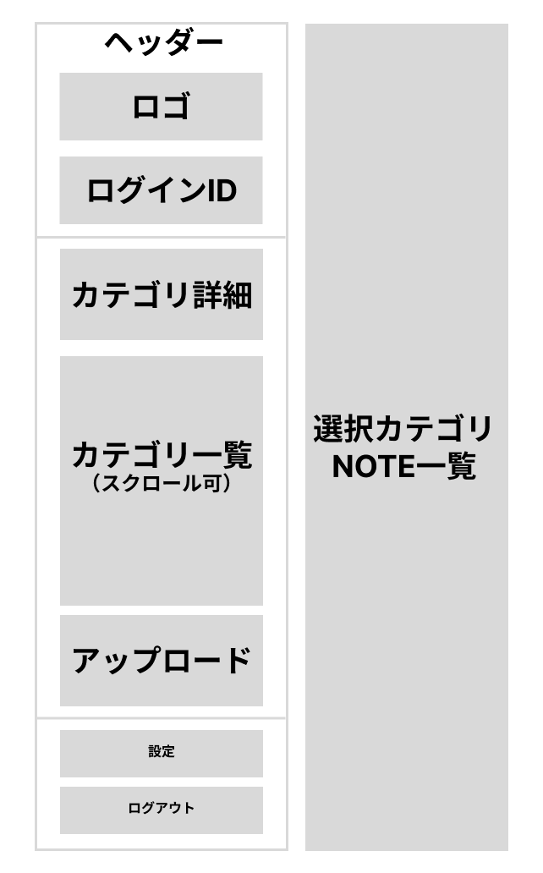
 |  |  |  |  |  |  |  |  |  |  |  |  | 1.初期表示
 |  |  |  |  |  |  |  |  |  |  |  |  |  | UserDetailDto
 |  |  |  |  |  |  |  |  |  |  |  |  |  | CategoryWithNotesDto
 |  |  |  |  |  |  |  |  |  |  |  |  |  | NoteBaseDto
 |  |  |  |  |  |  |  |  |  |  |  |  |  | でDTOの階層構造でログインIDとカテゴリ一覧→ノート一覧への
 |  |  |  |  |  |  |  |  |  |  |  |  |  | ナビを作成し、それぞれ個別ページにリンク

 |  |  |  |  |  |  |  |  |  |  |  |  | 3.リンク操作

 |  |  |  |  |  |  |  |  |  |  |  |  |  | G03-2 | /notes
 |  |  |  |  |  |  |  |  |  |  |  |  |  | へ遷移

 |  |  |  |  |  |  |  |  |  |  |  |  |  |  | セッションのログイン情報を削除
 |  |  |  |  |  |  |  |  |  |  |  |  |  | G01-1 | /login
 |  |  |  |  |  |  |  |  |  |  |  |  |  | へ遷移

 |  |  |  |  |  |  |  |  |  |  |  |  |  | G03-1 | /upload
 |  |  |  |  |  |  |  |  |  |  |  |  |  | へ遷移

 |  |  |  |  |  |  |  |  |  |  |  |  |  | G03-3 | /notes/{id}
 |  |  |  |  |  |  |  |  |  |  |  |  |  | へ遷移

 |  |  |  |  |  |  |  |  |  |  |  |  |  | GG03-4 | /setting
 |  |  |  |  |  |  |  |  |  |  |  |  |  | へ遷移

IN:HeaderInitInDto（ヘッダー階層構造読み込み用）

No | グループタイプ | グループ名（論理名） | グループ名（物理・クラス名） | コンポーネント名（論理） | コンポーネント名（物理） | HTMLタイプ | I/O | 型 | 長さ | フォーマット／スタイル | タブオーダー | 表示条件 | 必須 | 桁 | 型 2 | 範囲 | 関連 | 参照 | テーブル | カラム
No | グループタイプ | グループ名（論理名） | グループ名（物理・クラス名） | コンポーネント名（論理） | コンポーネント名（物理） | HTMLタイプ | I/O | 型 | 長さ | フォーマット／スタイル | タブオーダー | 表示条件 | 必須 | 桁 | 型 | 範囲 | 関連 | 参照 | テーブル | カラム
1 | API応答 | 初期表示 | HeaderInitInDto | user.id | - | - | IN | 数値 | - | - | - | 常に返却 | ○ | - | int | - | - | - | users | id
2 | API応答 | 初期表示 | HeaderInitInDto | user.loginId | - | - | IN | 文字列 | 60 | - | - | 常に返却 | ○ | - | - | - | - |  | users | login_id
3 | API応答 | 初期表示 | HeaderInitInDto | categories | - | - | IN | 配列(Object) | - | JSON | - | 常に返却 | ○ | - | - | - | - | - | - | -
4 | API応答 | 初期表示 | HeaderInitInDto | categories[].id | - | - | IN | 数値 | - | - | - | 常に返却 | ○ | - | int | - | - |  | categories | id
5 | API応答 | 初期表示 | HeaderInitInDto | categories[].name | - | - | IN | 文字列 | 255 | - | - | 常に返却 | ○ | - | - | - | - |  | categories | name
6 | API応答 | 初期表示 | HeaderInitInDto | categories[].notes | - | - | IN | 配列(Object) | - | JSON | - | 常に返却 | ○ | - | - | - | - | - | - | -
7 | API応答 | 初期表示 | HeaderInitInDto | categories[].notes[].id | - | - | IN | 数値 | - | - | - | 常に返却 | ○ | - | int | - | - |  | notes | id
8 | API応答 | 初期表示 | HeaderInitInDto | categories[].notes[].title | - | - | IN | 文字列 | 255 | - | - | 常に返却 | ○ | - | - | - | - |  | notes | title

G03-1
画面ID |  |  |  |  | 画面名 |  |  |  |  |  | 概要（業務目的）
G03-1 |  |  |  |  | PDFアップロード＋プロンプト＋カテゴリ入力画面 |  |  |  |  |  | システム利用者のPDF割賦ロード関連機能

画面レイアウト
【レイアウト】 |  |  |  |  |  |  |  |  |  |  |  |  | 【説明】
 |  |  |  |  |  |  |  |  |  |  |  |  | ＜表示＞
 |  |  |  |  |  |  |  |  |  |  |  |  |  | フォーム制御
 |  |  |  |  |  |  |  |  |  |  |  |  |  | リンク制御
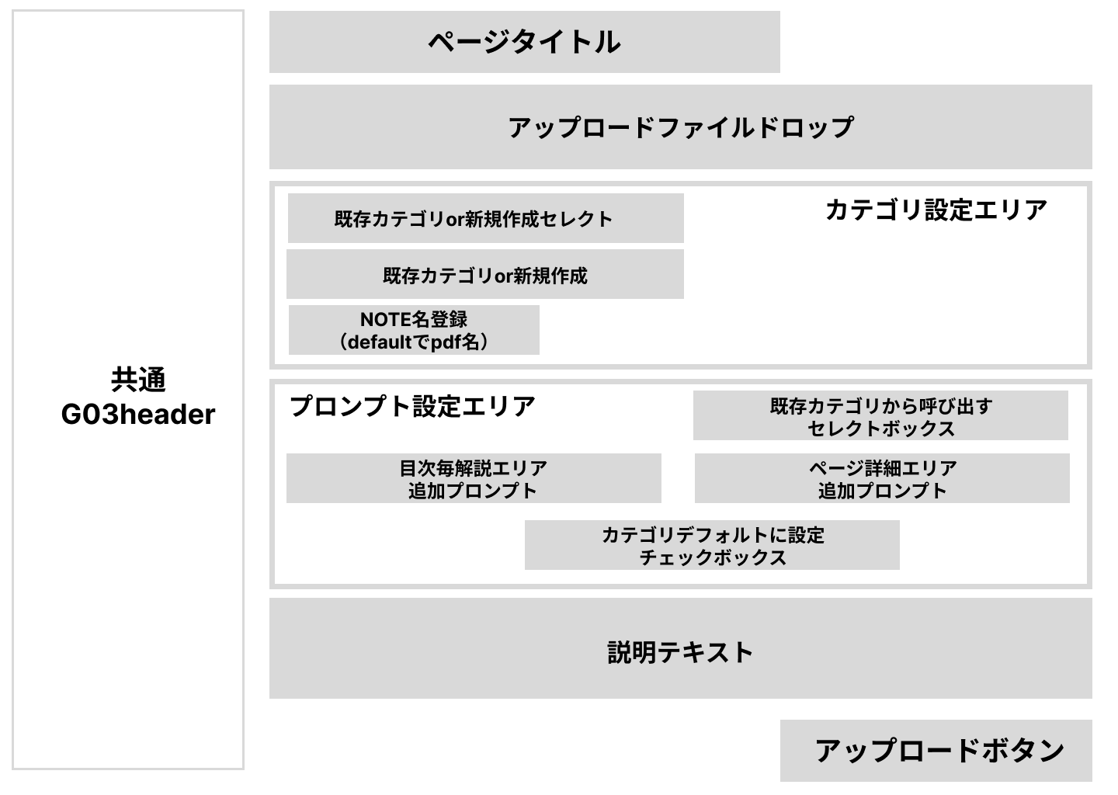
 |  |  |  |  |  |  |  |  |  |  |  |  | 1.初期表示
 |  |  |  |  |  |  |  |  |  |  |  |  |  |  | カテゴリからデータを参照し、Selectタグで表示
 |  |  |  |  |  |  |  |  |  |  |  |  |  | 初期表示は「カテゴリを選択してください」
 |  |  |  |  |  |  |  |  |  |  |  |  |  |  | カテゴリからデータを参照し、Selectタグで表示
 |  |  |  |  |  |  |  |  |  |  |  |  |  | 初期表示は「他のカテゴリから呼び出す」

 |  |  |  |  |  |  |  |  |  |  |  |  | 2.フォーム操作
 |  |  |  |  |  |  |  |  |  |  |  |  |  | A. ログイン操作
 |  |  |  |  |  |  |  |  |  |  |  |  |  |  | ドラック＆ドロップか参照ボタンでファイルを選択
 |  |  |  |  |  |  |  |  |  |  |  |  |  |  | オリジナルファイル名をJsで取得し[４]NOTE名に反映
 |  |  |  |  |  |  |  |  |  |  |  |  |  |  | オリジナルファイル名自体もhiddenで保持
 |  |  |  |  |  |  |  |  |  |  |  |  |  |  | radioボタンで既存or新規作成をセレクト
 |  |  |  |  |  |  |  |  |  |  |  |  |  |  | カテゴリを選択or新規作成
 |  |  |  |  |  |  |  |  |  |  |  |  |  | （表示はしてあるがdisableで制御）
 |  |  |  |  |  |  |  |  |  |  |  |  |  | 既存カテゴリを選択時は、ajaxでDBから「5」「6」「7「8」」に反映
 |  |  |  |  |  |  |  |  |  |  |  |  |  |  | 名称を変える場合はここで入力
 |  |  |  |  |  |  |  |  |  |  |  |  |  |  | カテゴリ選択
 |  |  |  |  |  |  |  |  |  |  |  |  |  |  | 目次毎の解説のプロンプトを編集
 |  |  |  |  |  |  |  |  |  |  |  |  |  |  | ページ毎の解説のプロンプトを編集
 |  |  |  |  |  |  |  |  |  |  |  |  |  |  | カテゴリのデフォルトに保存するかのチェックボックス
 |  |  |  |  |  |  |  |  |  |  |  |  |  |  | データ送信

IN：UploadInitDto（ページ初期表示）

No | グループタイプ | グループ名（論理名） | グループ名（物理・クラス名） | コンポーネント名（論理） | コンポーネント名（物理） | HTMLタイプ | I/O | 型 | 長さ | フォーマット／スタイル | タブオーダー | 表示条件 | 必須 | 桁 | 型 2 | 範囲 | 関連 | 参照 | テーブル | カラム
1 | API応答 | 初期表示 | UploadInitDto | ユーザーID | user.id | - | IN | 数値 | - | - | - | 常に返却 | ○ | - | int | - | - | - | users | id
2 | API応答 | 初期表示 | UploadInitDto | ログインID | user.loginId | - | IN | 文字列 | 60 | - | - | 常に返却 | ○ | - | - | - | - |  | users | login_id
3 | API応答 | 初期表示 | UploadInitDto | カテゴリ配列 | categories | - | IN | 配列(Object) | - | JSON | - | 常に返却 | ○ | - | - | - | - | - | - | -
4 | API応答 | 初期表示 | UploadInitDto | カテゴリID | categories[].id | - | IN | 数値 | - | - | - | 常に返却 | ○ | - | int | - | - |  | categories | id
5 | API応答 | 初期表示 | UploadInitDto | カテゴリ名 | categories[].name | - | IN | 文字列 | 255 | - | - | 常に返却 | ○ | - | - | - | - |  | categories | name

OUT：PdfUploadRequestDto（フォーム送信用）

No | グループタイプ | グループ名（論理名） | グループ名（物理・クラス名） | コンポーネント名（論理） | コンポーネント名（物理） | HTMLタイプ | I/O | 型 | 長さ | フォーマット／スタイル | タブオーダー | 表示条件 | 必須 | 桁 | 型 2 | 範囲 | 関連 | 参照 | テーブル | カラム
1 | フォーム | PDFフォーム | PdfUploadRequestDto | アップファイル | file | file | OUT | バイナリ | - | pdf/* | 1 | 常に表示 | ○ | - | - | - | - |  | Firebase保存→note_pagesにURL登録 | -
2 | フォーム | PDFフォーム | PdfUploadRequestDto | オリジナルファイル名 | originalFileName | hidden | OUT | 文字列 | 255 | - |  | 常に表示 | ○ | - | - | - | - |  | notes | original_filename
3 | フォーム | PDFフォーム | PdfUploadRequestDto | ノートタイトル | noteTitle | text | OUT | 文字列 | 255 | - | 2 | 常に表示 | ○ | - | - | - | - |  | notes | title
4 | フォーム | PDFフォーム | PdfUploadRequestDto | カテゴリ作成フラグ | createNewCategory | radio | OUT | 真偽 | 1 | - | 3 | 常に表示 | ○ | - | boolean | - | - | - | -
5 | フォーム | PDFフォーム | PdfUploadRequestDto | 既存カテゴリID | existingCategoryId | select | OUT | 数値 | - | - | 4 | createNewCategory=false時disable | 条件必須 | - | int | 所有権チェック |  |  | categories | id
6 | フォーム | PDFフォーム | PdfUploadRequestDto | 新規カテゴリ名 | newCategoryName | text | OUT | 文字列 | 255 | - | 5 | createNewCategory=true時disable | 条件必須 | - | - | - |  |  | categories | name
7 | フォーム | PDFフォーム | PdfUploadRequestDto | 目次プロンプト | tocPrompt | textarea | OUT | 文字列 | 5000 | - | 6 | 常に表示 | - | - | - | saveAsDefault=true時のみ保存 |  |  | categories | prompt_1
8 | フォーム | PDFフォーム | PdfUploadRequestDto | ページプロンプト | pagePrompt | textarea | OUT | 文字列 | 5000 | - | 7 | 常に表示 | - | - | - | saveAsDefault=true時のみ保存 |  |  | categories | prompt_2
9 | フォーム | PDFフォーム | PdfUploadRequestDto | デフォルト保存 | saveAsDefault | checkbox | OUT | 真偽 | 1 | - | 8 | 常に表示 | - | - | boolean | - | - | - | -
10 | フォーム | PDFフォーム | PdfUploadRequestDto | 作成日/更新日 | created | 自動 | SYS | 日時 | - | - |  | 常に表示 | ○ | - | - | - | - |  | notes categories | created_at updated_at
11 | フォーム | PDFフォーム | - | アップロード | - | button | OUT | - | - | - | 9 | 常に表示 | - | - | - | - | - | - | -

OUT：CategoryPromptResponseDto(カテゴリを入力したらプロンプトを呼び出す)

No | グループタイプ | グループ名（論理名） | グループ名（物理・クラス名） | コンポーネント名（論理） | コンポーネント名（物理） | HTMLタイプ | I/O | 型 | 長さ | フォーマット／スタイル | タブオーダー | 表示条件 | 必須 | 桁 | 型 2 | 範囲 | 関連 | 参照 | テーブル | カラム
1 | API応答 | カテゴリプロンプト | CategoryPromptResponseDto | カテゴリID | categoryId | - | OUT | 数値 | - | - | - | 常に返却 | ○ | - | int | - | - | - | categories | id
2 | API応答 | カテゴリプロンプト | CategoryPromptResponseDto | カテゴリ名 | categoryName | - | OUT | 文字列 | 255 | - | - | 常に返却 | ○ | - | - | - | - | - | categories | name
3 | API応答 | カテゴリプロンプト | CategoryPromptResponseDto | 目次プロンプト | prompt1 | - | OUT | 文字列 | 5000 | - | - | 常に返却 | - | - | - | - | - | - | categories | prompt_1
4 | API応答 | カテゴリプロンプト | CategoryPromptResponseDto | ページプロンプト | prompt2 | - | OUT | 文字列 | 5000 | - | - | 常に返却 | - | - | - | - | - | - | categories | prompt_2

G03-2
画面ID | 画面名 | 概要（業務目的）
G03-2 | カテゴリ＋ノート管理画面 | システム利用者のカテゴリ編集・ノート選択

画面レイアウト
【レイアウト】 |  |  | 【説明】
 |  |  | ＜表示＞
 |  |  |  | フォーム制御
 |  |  |  | リンク制御
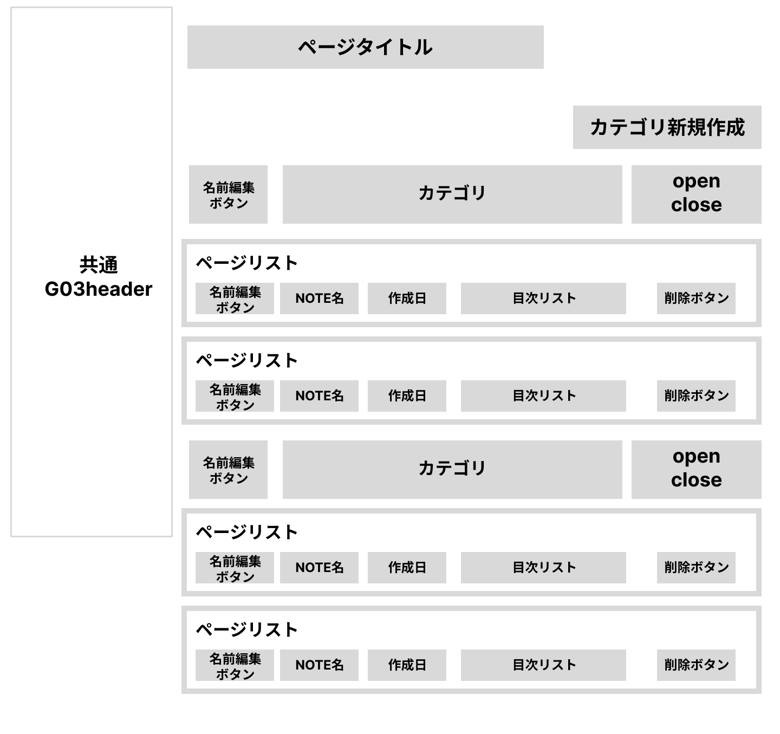
 |  |  | 1.初期表示
 |  |  |  | 未入力状態とする。

 |  |  | 2.フォーム操作
 |  |  |  | A. カテゴリ新規作成
 |  |  |  |  | カテゴリ作成

 |  |  |  | レンダリングされたP要素をJSでリンク
 |  |  |  | 編集ボタンをクリックでpタグがtextareaかtextに変更され同期させる
 |  |  |  | Ajax等で随時DBと連携
 |  |  |  | headerのナビとフロントで同期

 |  |  |  | B. カテゴリ名編集操作
 |  |  |  |  | ボタン押下でカテゴリ名がtextになり編集可能

 |  |  |  | C. NOTE名編集操作
 |  |  |  |  | ボタン押下でノート名がtextになり編集可能

 |  |  |  | D.ノート削除操作
 |  |  |  |  | ボタンでモーダルが表示し確認で削除
 |  |  | 3.リンク操作

 |  |  |  | G03-1 | /upload
 |  |  |  | お問い合わせフォーム画面へ遷移
 |  |  |  |  | /note/{id}
 |  |  |  | ノート名をクリックで該当ノート詳細ページへ遷移
 |  |  |  |  |  | IN:初期表示用

 |  |  |  |  |  | No | グループタイプ | グループ名（論理名） | グループ名（物理・クラス名） | コンポーネント名（論理） | コンポーネント名（物理） | HTMLタイプ | I/O | 型 | 長さ | フォーマット／スタイル | タブオーダー | 表示条件 | 必須 | 桁 | 型 2 | 範囲 | 関連 | 参照 | テーブル | カラム
 |  |  |  |  |  | 1 | API応答 | カテゴリ表示 | CategoryNotesInDto | カテゴリID | category.id | - | IN | 数値 | - | - | - | 常に返却 | ○ | - | int | - | - | - | categories | id
 |  |  |  |  |  | 2 | API応答 | カテゴリ表示 | CategoryNotesInDto | カテゴリ名 | category.name | - | IN | 文字列 | 255 | - | - | 常に返却 | ○ | - | - | - | - |  | categories | name
 |  |  |  |  |  | 3 | API応答 | ノート一覧 | CategoryNotesInDto | ノート配列 | notes | - | IN | 配列(Object) | - | JSON | - | 常に返却 | ○ | - | - | - | - | - | - | -
 |  |  |  |  |  | 4 | API応答 | ノート要素 | NoteItemDto | ノートID | notes[].id | - | IN | 数値 | - | - | - | 常に返却 | ○ | - | long | - | - | categories.id→notes.category_id | notes | id
 |  |  |  |  |  | 5 | API応答 | ノート要素 | NoteItemDto | ノート名 | notes[].title | - | IN | 文字列 | 255 | - | - | 常に返却 | ○ | - | - | - | - |  | notes | title
 |  |  |  |  |  | 6 | API応答 | ノート要素 | NoteItemDto | 作成日 | notes[].createdAt | - | IN | 日時 | - | ISO8601 | - | 常に返却 | ○ | - | - | - | - |  | notes | created_at
 |  |  |  |  |  | 7 | API応答 | 目次一覧 | NoteItemDto | 目次配列 | notes[].tocItems | - | IN | 配列(Object) | - | JSON | - | 常に返却 | - | - | - | - | - | - | -
 |  |  |  |  |  | 8 | API応答 | 目次要素 | TocItemDto | 目次ID | notes[].tocItems[].id | - | IN | 数値 | - | - | - | 常に返却 | ○ | - | long | - | - | notes.id→note_index.note_id | note_index | id
 |  |  |  |  |  | 9 | API応答 | 目次要素 | TocItemDto | 章番号 | notes[].tocItems[].indexNumber | - | IN | 数値 | - | - | - | 常に返却 | ○ | - | int | - | - | - | note_index | index_number
 |  |  |  |  |  | 10 | API応答 | 目次要素 | TocItemDto | タイトル | notes[].tocItems[].title | - | IN | 文字列 | 255 | - | - | 常に返却 | ○ | - | - | - | - |  | note_index | title
 |  |  |  |  |  | 11 | API応答 | 目次要素 | TocItemDto | 開始ページ | notes[].tocItems[].startPage | - | IN | 数値 | - | - | - | 常に返却 | - | - | int | - | - |  | note_index | start_index

 |  |  |  |  |  | OUT:カテゴリ新規作成

 |  |  |  |  |  | No | API区分 | 処理 | DTO名/ペイロード | プロパティ | 物理名 | I/O | 型 | 長さ | 必須 | 参照 | テーブル | カラム
 |  |  |  |  |  | 1 | Ajax | カテゴリ新規 | CategoryCreatePayload | name | name | OUT | 文字列 | 255 | ○ | - | categories | name
 |  |  |  |  |  | 2 | Ajax | カテゴリ新規 | CategoryCreatePayload | userId | userId | OUT | 数値 | - | ○ | users.id | categories | user_id

 |  |  |  |  |  | OUT:カテゴリ名編集

 |  |  |  |  |  | No | API区分 | 処理 | DTO名/ペイロード | プロパティ | 物理名 | I/O | 型 | 長さ | 必須 | 参照 | テーブル | カラム
 |  |  |  |  |  | 1 | Ajax | カテゴリ名編集 | CategoryRenamePayload | categoryId | categoryId | OUT | 数値 | - | ○ | - | categories | id
 |  |  |  |  |  | 2 | Ajax | カテゴリ名編集 | CategoryRenamePayload | name | name | OUT | 文字列 | 255 | ○ | - | categories | name

 |  |  |  |  |  | OUT:ノート名編集

 |  |  |  |  |  | No | API区分 | 処理 | DTO名/ペイロード | プロパティ | 物理名 | I/O | 型 | 長さ | 必須 | 参照 | テーブル | カラム
 |  |  |  |  |  | 1 | Ajax | ノート名編集 | NoteRenamePayload | noteId | noteId | OUT | 数値 | - | ○ | - | notes | id
 |  |  |  |  |  | 2 | Ajax | ノート名編集 | NoteRenamePayload | title | title | OUT | 文字列 | 255 | ○ | - | notes | title

 |  |  |  |  |  | No | グループタイプ | グループ名（論理名） | グループ名（物理・クラス名） | コンポーネント名（論理） | コンポーネント名（物理） | HTMLタイプ | I/O | 型 | 長さ | フォーマット／スタイル | タブオーダー | 表示条件 | 必須 | 桁 | 型 2 | 範囲 | 関連 | 参照 | テーブル | カラム
 |  |  |  |  |  | 1 | API応答 | カテゴリ＋ノート一覧（初期表示：G03-2） | CategoryNotesInDto | カテゴリID | category.id | - | IN | 数値 | - | - | - | 常に返却 | ○ | - | int | - | - | - | categories | id
 |  |  |  |  |  | 2 | API応答 | カテゴリ＋ノート一覧（初期表示：G03-2） | CategoryNotesInDto | カテゴリ名 | category.name | - | IN | 文字列 | 255 | - | - | 常に返却 | ○ | - | - | - | - | categories | name
 |  |  |  |  |  | 3 | API応答 | カテゴリ＋ノート一覧（初期表示：G03-2） | CategoryNotesInDto | ノート配列 | notes | - | IN | 配列(Object) | - | JSON | - | 常に返却 | ○ | - | - | - | - | - | - | -
 |  |  |  |  |  | 4 | API応答 | ノート（CategoryNotesInDto内） | CategoryNotesInDto「NoteItemDto」 | ノートID | notes[].id | - | IN | 数値 | - | - | - | 常に返却 | ○ | - | long | - | - | categories.id→notes.category_id | notes | id
 |  |  |  |  |  | 5 | API応答 | ノート（CategoryNotesInDto内） | CategoryNotesInDto「NoteItemDto」 | ノート名 | notes[].title | - | IN | 文字列 | 255 | - | - | 常に返却 | ○ | - | - | - | - | notes | title
 |  |  |  |  |  | 6 | API応答 | ノート（CategoryNotesInDto内） | CategoryNotesInDto「NoteItemDto」 | 作成日 | notes[].createdAt | - | IN | 日時 | - | ISO8601 | - | 常に返却 | ○ | - | - | - | - | notes | created_at
 |  |  |  |  |  | 7 | API応答 | ノート（CategoryNotesInDto内） | CategoryNotesInDto「NoteItemDto」 | 目次配列 | notes[].tocItems | - | IN | 配列(Object) | - | JSON | - | 常に返却 | - | - | - | - | - | - | -
 |  |  |  |  |  | 8 | API応答 | 目次（NoteItemDto内） | CategoryNotesInDto「NoteItemDto」 | 目次ID | notes[].tocItems[].id | - | IN | 数値 | - | - | - | 常に返却 | ○ | - | long | - | - | notes.id→note_index.note_id | note_index | id
 |  |  |  |  |  | 9 | API応答 | 目次（NoteItemDto内） | CategoryNotesInDto「NoteItemDto」 | 章番号 | notes[].tocItems[].indexNumber | - | IN | 数値 | - | - | - | 常に返却 | ○ | - | int | - | - | - | note_index | index_number
 |  |  |  |  |  | 10 | API応答 | 目次（NoteItemDto内） | CategoryNotesInDto「NoteItemDto」 | タイトル | notes[].tocItems[].title | - | IN | 文字列 | 255 | - | - | 常に返却 | ○ | - | - | - | - | note_index | title
 |  |  |  |  |  | 11 | API応答 | 目次（NoteItemDto内） | CategoryNotesInDto「NoteItemDto」 | 開始ページ | notes[].tocItems[].startPage | - | IN | 数値 | - | - | - | 常に返却 | - | - | int | - | - | note_index | start_index

G03-3
画面ID |  |  |  |  | 画面名 |  |  |  |  |  | 概要（業務目的）
G03-3 |  |  |  |  | ノート詳細・編集画面 |  |  |  |  |  | ノート詳細画面

画面レイアウト
【レイアウト】 |  |  |  |  |  |  |  |  |  |  |  |  | 【説明】
 |  |  |  |  |  |  |  |  |  |  |  |  | ＜表示＞
 |  |  |  |  |  |  |  |  |  |  |  |  |  | フォーム制御
 |  |  |  |  |  |  |  |  |  |  |  |  |  | リンク制御

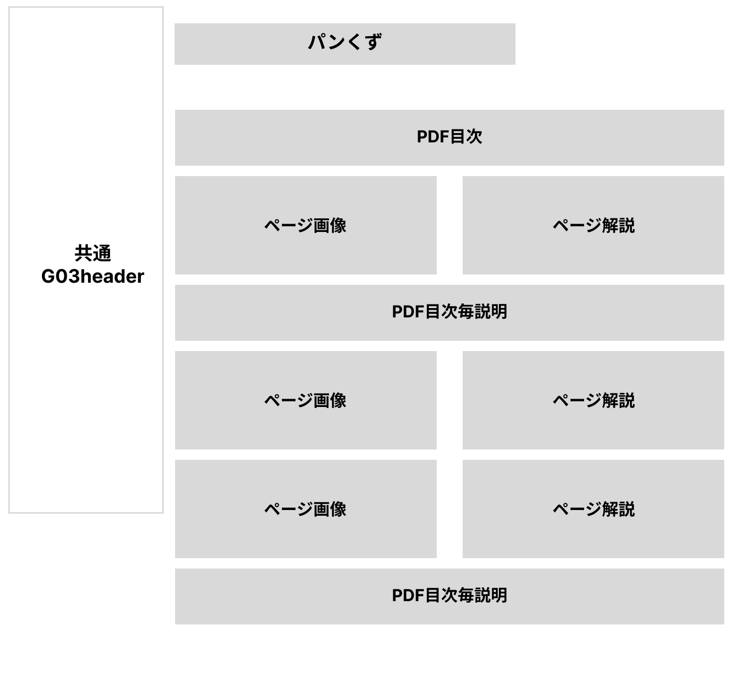
 |  |  |  |  |  |  |  |  |  |  |  |  | 1.初期表示
 |  |  |  |  |  |  |  |  |  |  |  |  |  | 未入力状態とする。

 |  |  |  |  |  |  |  |  |  |  |  |  | 2.フォーム操作
 |  |  |  |  |  |  |  |  |  |  |  |  |  | A. 内容編集操作

 |  |  |  |  |  |  |  |  |  |  |  |  |  | それぞれに対応したhiddenフォームと
 |  |  |  |  |  |  |  |  |  |  |  |  |  | レンダリングされたP要素をJSでリンク
 |  |  |  |  |  |  |  |  |  |  |  |  |  | 右下の編集マークをクリックでpタグがtextareaに変更され同期させる
 |  |  |  |  |  |  |  |  |  |  |  |  |  | Ajax等で随時DBと連携

 |  |  |  |  |  |  |  |  |  |  |  |  |  | 目次タイトル

 |  |  |  |  |  |  |  |  |  |  |  |  |  | 目次毎説明

 |  |  |  |  |  |  |  |  |  |  |  |  |  | ページ毎開設

 |  |  |  |  |  |  |  |  |  |  |  |  | 3.リンク操作
 |  |  |  |  |  |  |  |  |  |  |  |  |  |  | パンくず（カテゴリ）
 |  |  |  |  |  |  |  |  |  |  |  |  |  | カテゴリをクリックするとG03-2に遷移
 |  |  |  |  |  |  |  |  |  |  |  |  |  | 対応したカテゴリがOpenの状態に。（GETで対応）

 |  |  |  |  |  |  |  |  |  |  |  |  |  | 目次をクリックで該当ページにスクロール

TocRenameRequestDto（目次の編集をDBに保存用）

No | グループタイプ | グループ名（論理名） | クラス名 | コンポーネント名（論理） | コンポーネント名（物理） | HTMLタイプ | I/O | 型 | 長さ | フォーマット／スタイル | タブ | 表示条件 | 必須 | 桁 | 型 2 | 範囲 | 関連 | 参照 | テーブル | カラム
1 | フォーム（Ajax） | 目次タイトル変更 | TocRenameRequestDto | 目次ID | noteIndexId | hidden | OUT | 数値 | - | - | - | 常に送信 | ○ | - | long | - |  |  | note_index | id
2 | フォーム（Ajax） | 目次タイトル変更 | TocRenameRequestDto | タイトル | title | textarea/input | OUT | 文字列 | 255 | - | - | 常に送信 | ○ | - | - | - |  |  | note_index | title

TocExplanationEditRequestDto（目次毎の編集をDBに保存）

No | グループタイプ | グループ名（論理名） | グループ名（物理・クラス名） | コンポーネント名（論理） | コンポーネント名（物理） | HTMLタイプ | I/O | 型 | 長さ | フォーマット／スタイル | タブオーダー | 表示条件 | 必須 | 桁 | 型 2 | 範囲 | 関連 | 参照 | テーブル | カラム
1 | フォーム（Ajax） | 目次解説編集 | TocExplanationEditRequestDto | 目次ID | noteIndexId | hidden | OUT | 数値 | - | - | - | 常に送信 | ○ | - | long | - | - |  | note_index | id
2 | フォーム（Ajax） | 目次解説編集 | TocExplanationEditRequestDto | 解説本文 | body | textarea | OUT | 文字列 | 5000 | - | - | 常に送信 | ○ | - | - | - |  |  | note_index | body

PageExplanationEditRequestDto（ページ毎の開設をDBに保存）

No | グループタイプ | グループ名（論理名） | グループ名（物理・クラス名） | コンポーネント名（論理） | コンポーネント名（物理） | HTMLタイプ | I/O | 型 | 長さ | フォーマット／スタイル | タブオーダー | 表示条件 | 必須 | 桁 | 型 2 | 範囲 | 関連 | 参照 | テーブル | カラム
1 | フォーム（Ajax） | ページ解説編集 | PageExplanationEditRequestDto | ページID | notePageId | hidden | OUT | 数値 | - | - | - | 常に送信 | ○ | - | long | - | - |  | note_pages | id
2 | フォーム（Ajax） | ページ解説編集 | PageExplanationEditRequestDto | 解説本文 | pageExplanation | textarea | OUT | 文字列 | 5000 | - | - | 常に送信 | ○ | - | - | - |  |  | note_pages | extracted_text

NoteDetailInDto（ページ表示用）

No | グループタイプ | グループ名（論理名） | クラス名 | 論理項目 | 物理/プロパティ | HTMLタイプ | I/O | 型 | 長さ | 形式 | タブ | 表示条件 | 必須 | 桁 | 型 2 | 範囲 | 関連 | 参照 | テーブル | カラム
1 | API応答 | ノート情報 | NoteDetailInDto | ノートID | noteId | - | IN | 数値 | - | - | - | 常に返却 | ○ |  |  |  |  |  | notes | id
2 | API応答 | ノート情報 | NoteDetailInDto | ノートタイトル | noteTitle | - | IN | 文字列 | 255 | - | - | 常に返却 | ○ |  |  |  |  |  | notes | title
3 | API応答 | パンくず | NoteDetailInDto | カテゴリID | categoryId | - | IN | 数値 | - | - | - | 常に返却 | ○ |  |  |  |  |  | categories | id
4 | API応答 | パンくず | NoteDetailInDto | カテゴリ名 | categoryName | - | IN | 文字列 | 255 | - | - | 常に返却 | ○ |  |  |  |  |  | categories | name
5 | API応答 | 目次一覧 | NoteDetailInDto | 目次配列 | tocItems | - | IN | 配列(Object) | - | JSON | - | 常に返却 | - |  |  |  |  |  | note_index | -
6 | API応答 | 目次要素 | NoteDetailInDto | 目次ID | tocItems[].id | - | IN | 数値 | - | - | - | 常に返却 | ○ |  |  |  |  |  | note_index | id
7 | API応答 | 目次要素 | NoteDetailInDto | 章番号 | tocItems[].indexNumber | - | IN | 数値 | - | - | - | 常に返却 | ○ |  |  |  |  |  | note_index | index_number
8 | API応答 | 目次要素 | NoteDetailInDto | 目次タイトル | tocItems[].title | - | IN | 文字列 | 255 | - | - | 常に返却 | ○ |  |  |  |  |  | note_index | title
9 | API応答 | 目次要素 | NoteDetailInDto | 目次ごとの解説 | tocItems[].body | - | IN | 文字列 | 5000 | - | - | 常に返却 | - |  |  |  |  |  | note_index | body
10 | API応答 | 目次要素 | NoteDetailInDto | 開始ページ | tocItems[].startPage | - | IN | 数値 | - | - | - | 常に返却 | - |  |  |  |  |  | note_index | start_index
11 | API応答 | 目次要素 | NoteDetailInDto | 終了ページ | tocItems[].endPage | - | IN | 数値 | - | - | - | 常に返却 | - |  |  |  |  |  | note_index | end_index
12 | API応答 | ページ一覧 | NoteDetailInDto | ページ配列 | pages | - | IN | 配列(Object) | - | JSON | - | 常に返却 | - |  |  |  |  |  | note_pages | -
13 | API応答 | ページ要素 | NoteDetailInDto | ページID | pages[].id | - | IN | 数値 | - | - | - | 常に返却 | ○ |  |  |  |  |  | note_pages | id
14 | API応答 | ページ要素 | NoteDetailInDto | ページ番号 | pages[].pageNumber | - | IN | 数値 | - | - | - | 常に返却 | ○ |  |  |  |  |  | note_pages | page_number
15 | API応答 | ページ要素 | NoteDetailInDto | 画像URL | pages[].imageUrl | - | IN | 文字列 | 500 | URL | - | 常に返却 | ○ |  |  |  |  |  | note_pages | firebase_public_url
16 | API応答 | ページ要素 | NoteDetailInDto | ページ毎の解説 | pages[].pageExplanation | - | IN | 文字列 | 5000 | - | - | 常に返却 | - |  |  |  |  |  | note_pages | extracted_text

G03-4
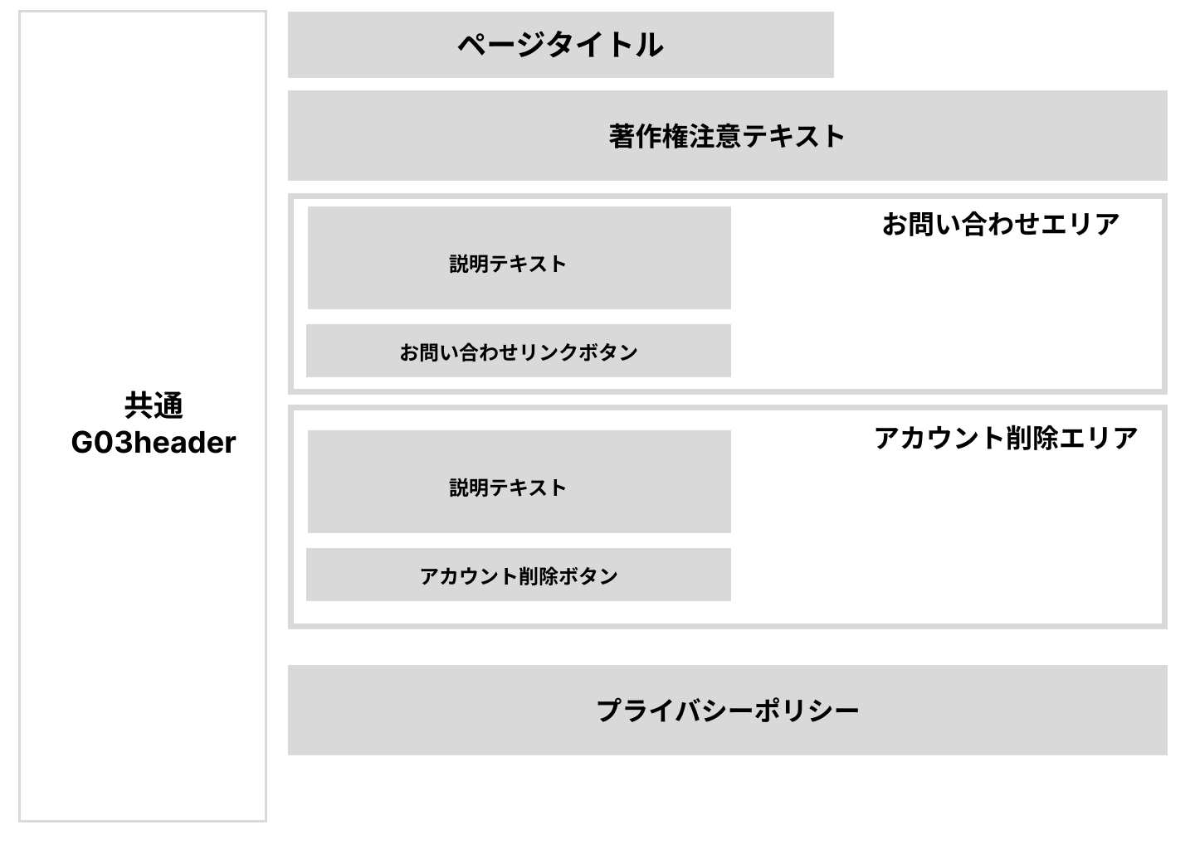
画面ID |  |  |  |  | 画面名 |  |  |  |  |  | 概要（業務目的）
G03-4 |  |  |  |  | 設定画面 |  |  |  |  |  | その他機能ページ

画面レイアウト
【レイアウト】 |  |  |  |  |  |  |  |  |  |  |  |  | 【説明】
 |  |  |  |  |  |  |  |  |  |  |  |  | ＜表示＞
 |  |  |  |  |  |  |  |  |  |  |  |  |  | フォーム制御
 |  |  |  |  |  |  |  |  |  |  |  |  |  | リンク制御
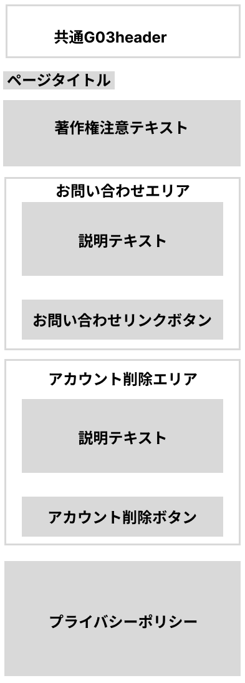
 |  |  |  |  |  |  |  |  |  |  |  |  | 1.初期表示
 |  |  |  |  |  |  |  |  |  |  |  |  |  | 未入力状態とする。

 |  |  |  |  |  |  |  |  |  |  |  |  | 2.フォーム操作
 |  |  |  |  |  |  |  |  |  |  |  |  |  | A. ログイン操作
 |  |  |  |  |  |  |  |  |  |  |  |  |  |  | 登録ID入力
 |  |  |  |  |  |  |  |  |  |  |  |  |  | アカウント削除ボタンでモーダルが表示
 |  |  |  |  |  |  |  |  |  |  |  |  |  |  | 確認ボタンでユーザー情報削除し
 |  |  |  |  |  |  |  |  |  |  |  |  |  | G01-1 | /login
 |  |  |  |  |  |  |  |  |  |  |  |  |  | へリダイレクト

 |  |  |  |  |  |  |  |  |  |  |  |  | 3.リンク操作

 |  |  |  |  |  |  |  |  |  |  |  |  |  | G04-1 | /contact
 |  |  |  |  |  |  |  |  |  |  |  |  |  | お問い合わせフォーム画面へ遷移
 |  |  |  |  |  |  |  |  |  |  |  |  |  | ログイン情報をセッションから入手し誠意先で表示

項目定義
項目属性 |  |  |  |  |  |  |  |  |  |  |  |  | バリデーション |  |  |  |  |  | データベース項目 (*ロジックor詳細設計)
No | グループ タイプ | グループ名 (論理名) | グループ名 (物理・クラス名) | コンポーネント名 (論理) | コンポーネント名 （物理) | HTMLタイプ | I/O | 型 | 長さ | フォーマット ／スタイル | タブ オーダー | 表示条件 | 必須 | 桁 | 型 | 範囲 | 関連 | 参照 | テーブル | カラム
1 | ボタン | ユーザー削除 |  | ユーザー削除 | - | ボタン | IN | - | - | - | 1 | 常に表示 | - | - | - | - | - | - | - | -
2 | ボタン | ユーザー削除 |  | 削除確認 | - | ボタン | IN | - | - | - | - | モーダル | - | - | - | - | - | - | users | id

バリデーション
項目 |  |  |  | バリデーション内容 |  |  | エラーメッセージ

G04-1
画面ID |  |  |  |  | 画面名 |  |  |  |  |  | 概要（業務目的）
G04-1 |  |  |  |  | お問い合わせフォーム画面 |  |  |  |  |  | お問い合わせ入力画面

画面レイアウト
【レイアウト】 |  |  |  |  |  |  |  |  |  |  |  |  | 【説明】
 |  |  |  |  |  |  |  |  |  |  |  |  | ＜表示＞
 |  |  |  |  |  |  |  |  |  |  |  |  |  | フォーム制御
 |  |  |  |  |  |  |  |  |  |  |  |  |  | リンク制御
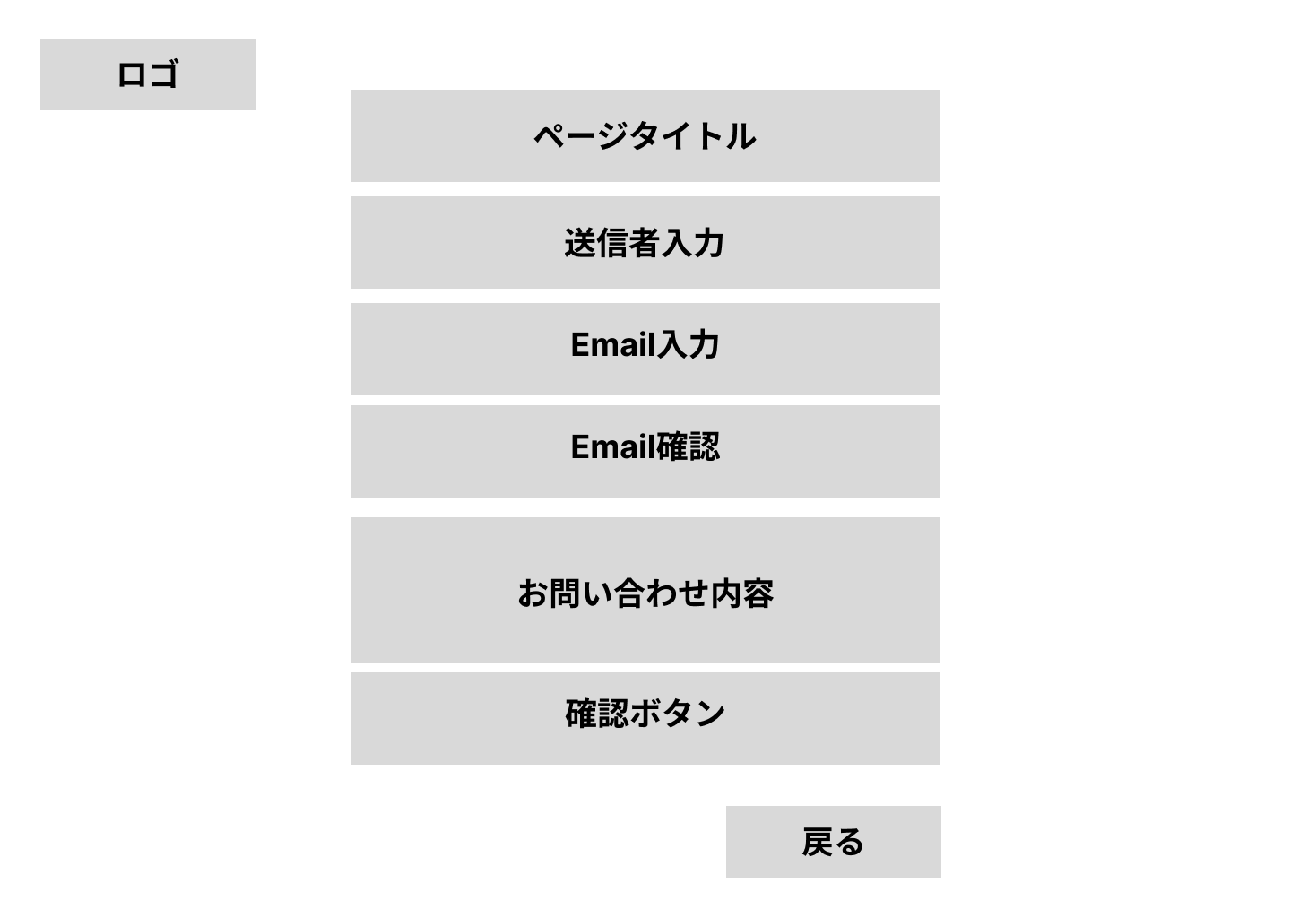
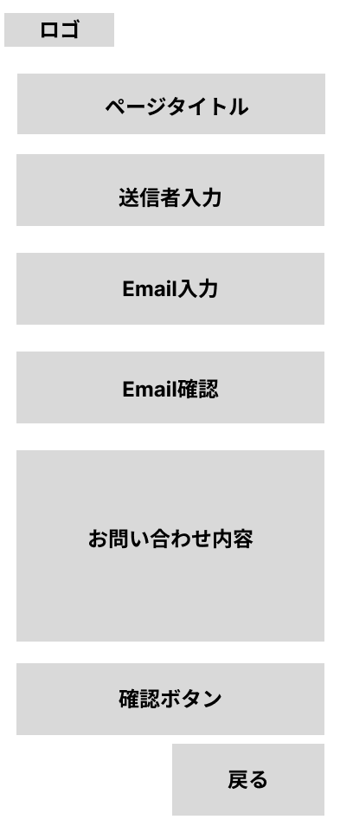
 |  |  |  |  |  |  |  |  |  |  |  |  | 1.初期表示
 |  |  |  |  |  |  |  |  |  |  |  |  |  |  | 送信者入力
 |  |  |  |  |  |  |  |  |  |  |  |  |  | （ログインセッション時は自動入力）
 |  |  |  |  |  |  |  |  |  |  |  |  |  |  | Email入力
 |  |  |  |  |  |  |  |  |  |  |  |  |  | （ログインセッション時は自動入力）
 |  |  |  |  |  |  |  |  |  |  |  |  |  |  | 確認Email入力
 |  |  |  |  |  |  |  |  |  |  |  |  |  | （ログインセッション時は自動入力）
 |  |  |  |  |  |  |  |  |  |  |  |  | 2.フォーム操作
 |  |  |  |  |  |  |  |  |  |  |  |  |  | A. 問い合わせ送信操作
 |  |  |  |  |  |  |  |  |  |  |  |  |  |  | 送信者入力
 |  |  |  |  |  |  |  |  |  |  |  |  |  |  | Email入力
 |  |  |  |  |  |  |  |  |  |  |  |  |  |  | 確認Email入力
 |  |  |  |  |  |  |  |  |  |  |  |  |  |  | お問い合わせ内容入力
 |  |  |  |  |  |  |  |  |  |  |  |  |  |  | 確認ボタン押下
 |  |  |  |  |  |  |  |  |  |  |  |  |  | 送信内容はセッションへ保存し。
 |  |  |  |  |  |  |  |  |  |  |  |  |  | /confirmへ遷移

 |  |  |  |  |  |  |  |  |  |  |  |  | 3.リンク操作

 |  |  |  |  |  |  |  |  |  |  |  |  |  | G01-1 | /login
 |  |  |  |  |  |  |  |  |  |  |  |  |  | G03-2 | /notes
 |  |  |  |  |  |  |  |  |  |  |  |  |  | ログイン確認によっていずれかへ遷移

項目定義
項目属性 |  |  |  |  |  |  |  |  |  |  |  |  | バリデーション |  |  |  |  |  | データベース項目 (*ロジックor詳細設計)
No | グループ タイプ | グループ名 (論理名) | グループ名 (物理・クラス名) | コンポーネント名 (論理) | コンポーネント名 （物理) | HTMLタイプ | I/O | 型 | 長さ | フォーマット ／スタイル | タブ オーダー | 表示条件 | 必須 | 桁 | 型 | 範囲 | 関連 | 参照 | テーブル | カラム
1 | フォーム | お問い合わせフォーム | ContactForm | ログインID | loginId | テキストボックス | IN | 文字列 | 20 | - | 1 | 常に表示 | ○ | - | - | - | - | - | users | login_id
2 | フォーム | お問い合わせフォーム | ContactForm | メールアドレス | email | テキストボックス | IN | 文字列 | 255 | email形式 | 2 | 常に表示 | ○ | - | - | - | - | - | contacts | email
3 | フォーム | お問い合わせフォーム | ContactForm | アドレス確認 | emailConfirm | テキストボックス | IN | 文字列 | 255 | email形式 | 3 | 非ログイン時のみ | ○ | - | - | - | - | - | contacts | -
4 | フォーム | お問い合わせフォーム | ContactForm | 問い合わせ | contactText | テキストエリア | IN | 文章 |  | - | 4 | 常に表示 | ○ | - | - | - | - | - | contacts | message
5 | フォーム | お問い合わせフォーム |  | ログイン | - | ボタン | IN | - | - | - | 5 | 常に表示 | - | - | - | - | - | - | - | -
6 | 自動作成 | お問い合わせフォーム | ContactForm | 送信日 | sendDay | hidden |  | 日付 |  | yyyy-MM-dd |  |  | 自動 |  |  |  |  |  | contacts | created_at

バリデーション
項目 |  |  |  | バリデーション内容 |  |  | エラーメッセージ
ログインID |  |  |  | 必須 |  |  | ※ログインIDが未入力です。
メールアドレス |  |  |  | 必須・確認用と一致・存在チェック |  |  | ※メールアドレスが未入力です。※メールアドレスが一致しません。※このメールアドレスは既に登録されています。
お問い合わせ内容 |  |  |  | 必須 |  |  | ※お問い合わせ内容が未入力です。

G04-2
画面ID |  |  |  |  | 画面名 |  |  |  |  |  | 概要（業務目的）
G04-2 |  |  |  |  | お問い合わせ内容確認画面 |  |  |  |  |  | お問い合わせ内容確認

画面レイアウト
【レイアウト】 |  |  |  |  |  |  |  |  |  |  |  |  | 【説明】
 |  |  |  |  |  |  |  |  |  |  |  |  | ＜表示＞
 |  |  |  |  |  |  |  |  |  |  |  |  |  | フォーム制御
 |  |  |  |  |  |  |  |  |  |  |  |  |  | リンク制御
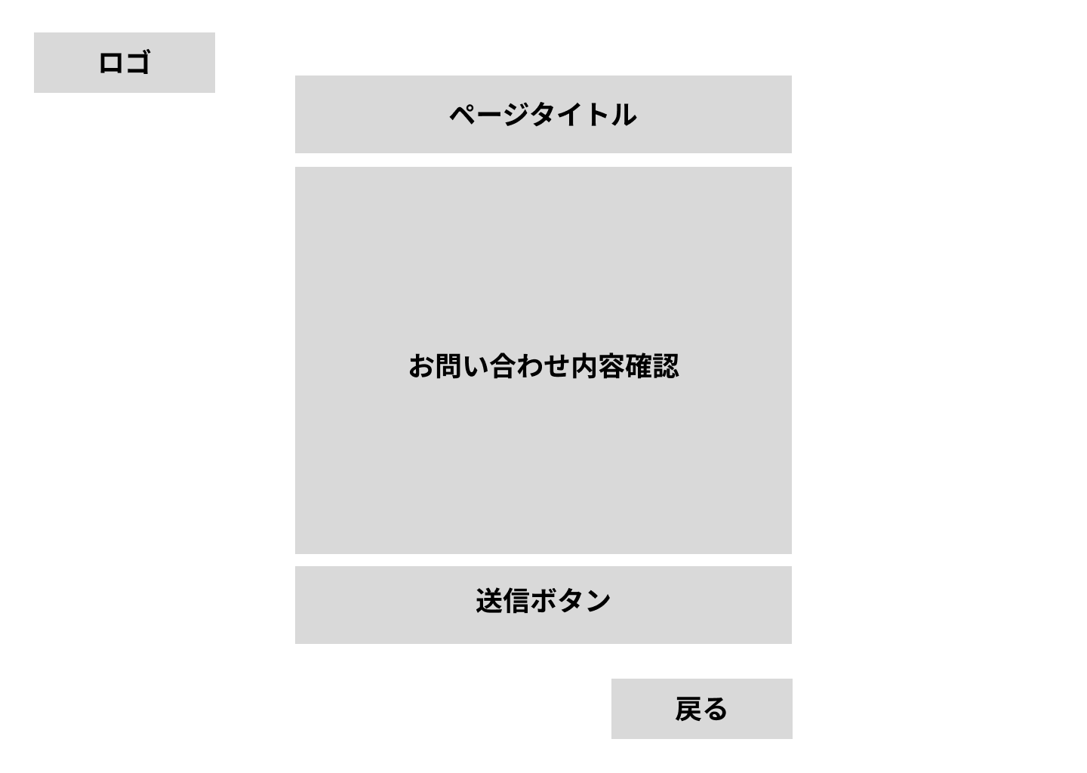

 |  |  |  |  |  |  |  |  |  |  |  |  | 1.初期表示

 |  |  |  |  |  |  |  |  |  |  |  |  | 2.フォーム操作
 |  |  |  |  |  |  |  |  |  |  |  |  |  | A. 問い合わせ送信操作
 |  |  |  |  |  |  |  |  |  |  |  |  |  |  | 問い合わせ送信ボタンを押下
 |  |  |  |  |  |  |  |  |  |  |  |  |  | セッションから問い合わせ内容を取得
 |  |  |  |  |  |  |  |  |  |  |  |  |  | データベースへ保存
 |  |  |  |  |  |  |  |  |  |  |  |  |  | セッション削除

 |  |  |  |  |  |  |  |  |  |  |  |  | 3.リンク操作

 |  |  |  |  |  |  |  |  |  |  |  |  |  | G01-1 | /login
 |  |  |  |  |  |  |  |  |  |  |  |  |  | G03-2 | /notes
 |  |  |  |  |  |  |  |  |  |  |  |  |  | ログイン確認によっていずれかへ遷移

 |  |  |  |  |  |  |  |  |  |  |  |  |  | G04-1 | /contact
 |  |  |  |  |  |  |  |  |  |  |  |  |  | お問い合わせフォーム画面へ遷移

項目定義
項目属性 |  |  |  |  |  |  |  |  |  |  |  |  | バリデーション |  |  |  |  |  | データベース項目 (*ロジックor詳細設計)
No | グループ タイプ | グループ名 (論理名) | グループ名 (物理・クラス名) | コンポーネント名 (論理) | コンポーネント名 （物理) | HTMLタイプ | I/O | 型 | 長さ | フォーマット ／スタイル | タブ オーダー | 表示条件 | 必須 | 桁 | 型 | 範囲 | 関連 | 参照 | テーブル | カラム

3 | フォーム | 問い合わせフォーム |  | ログイン | - | ボタン | IN | - | - | - | 3 | 常に表示 | - | - | - | - | - | - | - | -

バリデーション
項目 |  |  |  | バリデーション内容 |  |  | エラーメッセージ

